المؤشرات الكلية

سوق العراق للاوراق المالية
جلسة الخميس 2026/4/9 |  |  |  | تقرير أسعار الأسهم المتداولة لسوق العراق للأوراق المالية
الجلسة (60)
الاسهم المتداولة المدرجة و OTC |  |  | 1,594,603,358 |  |  | قيمة الأسهم المتداولة المدرجة و OTC |  | 1,417,891,487 |  |  | صفقات الشركات المدرجة وOTC | 1472
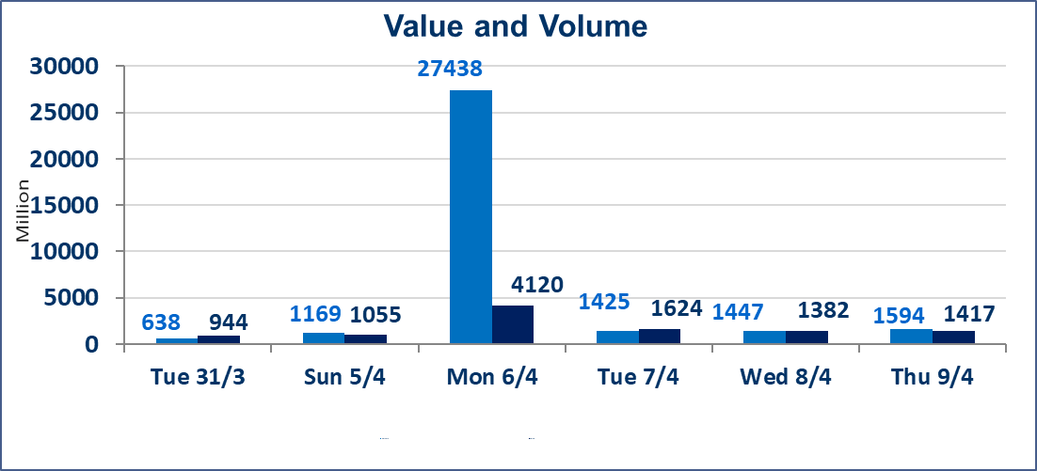
المؤشر60 ISX اليوم | 988.43 |  | نقطة |  |  | المؤشر15 ISX اليوم | 1272.22 | نقطة
المؤشر 60 ISX السابق | 988.01 |  | نقطة |  |  | المؤشر 15 ISX السابق | 1264.42 | نقطة
نسبة التغير | 0.04 |  | % |  |  | نسبة التغير | 0.62 | %
عدد النقاط | 0.42 |  | نقطة |  |  | عدد النقاط | 7.80 | نقطة

الشركات المدرجة | 104 | OTC | 14 | 118 |  | الشركات غير المتداولة المدرجة | 41 | OTC | 12 | 53
الشركات المتداولة | 51 | OTC | 2 | 53 |  | الشركات المرتفعة |  |  | 18
شركات الهيئة العامة |  |  |  | 3 |  | الشركات المنخفضة |  |  | 14
الموقوفة بقرار من هيأة الأوراق المالية |  |  |  | 9
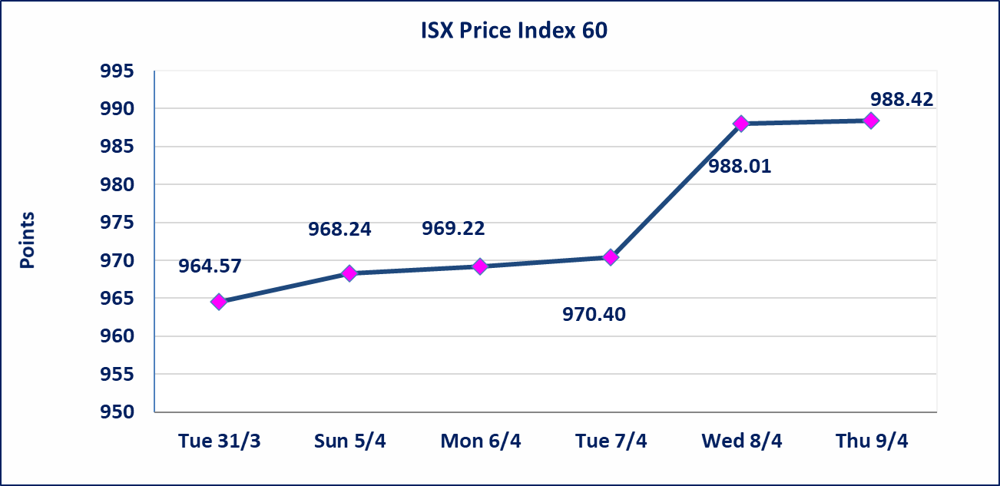
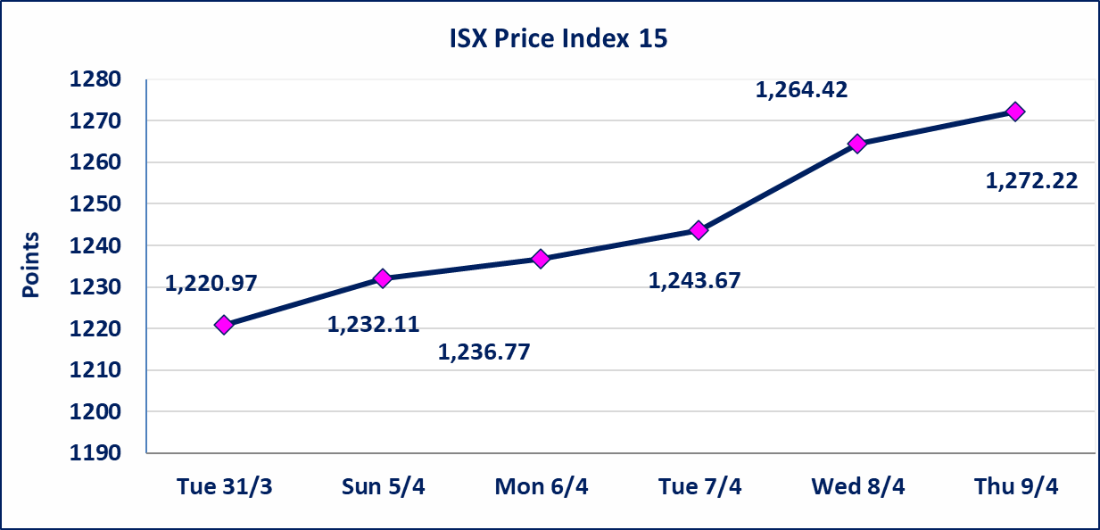

سندات انجاز الاصدارية الاولى | ايقاف التداول على سندات انجاز الاصدارية الاولى فئة (1,000,000) دينار إعتباراً من جلسة الاحد 2025/4/12 لقرب استحقاق الفائدة النصف السنوية . وسيتم اعادة التداول اعتبارا من جلسة 2026/4/16
سندات انجاز الاصدارية الثالثة | ايقاف التداول على سندات انجاز الاصدارية الاولى فئة (1,000,000،500,000) دينار إعتباراً من جلسة الخميس 2025/4/9 لقرب استحقاق الفائدة النصف السنوية . وسيتم اعادة التداول اعتبارا من جلسة 2026/4/15
سندات اعمار الاصدارية الاولى | ايقاف التداول على سندات اعمار الاصدارية الاولى فئة (1,000,000) دينار إعتباراً من جلسة الاثنين 2025/4/6 لقرب استحقاق الفائدة النصف السنوية . وسيتم اعادة التداول اعتبارا من جلسة 2026/4/12
سندات انجاز الاصدارية الاولى | ايقاف التداول على سندات انجاز الاصدارية الاولى فئة (500000) دينار إعتباراً من جلسة الاحد 2025/4/5 لكون تاريخ الاطفاء السند 2026/4/15.
الحد الأعلى والادنى للتغير في السعر | نسبة التغير في كافة المنصات (5%) إرتفاعاً وإنخفاضاً من سعر الاغلاق السابق.
Web site : www.isx-iq.net E-mail : info-isx@isx-iq.net |  |  |  |  | 07834000034 - 07711211522 : ص . ب :3607 العلوية الهاتف |  |  |  |  |  | بغداد /الكرادة/ قرب المسرح الوطني /مجاور مصرف الخليج التجاري

نسبة التغير
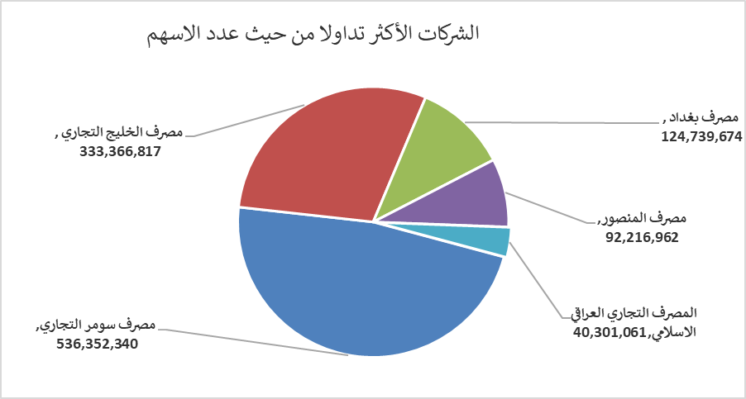
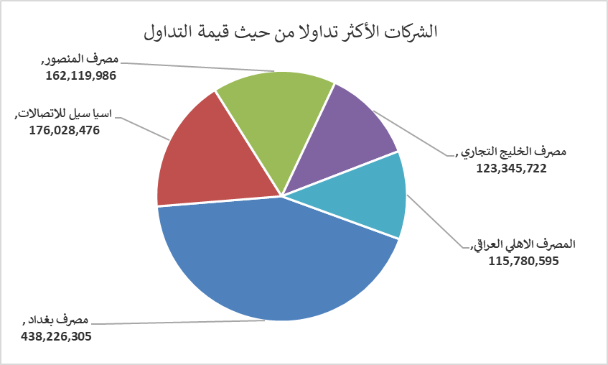
الشركات الأكثر ارتفاعاً وانخفاضاً

نسبة التغير لاسعار الاغلاق الاكثر ارتفاعاً |  |  |  | نسبة التغير لاسعار الاغلاق الاكثر انخفاضاً
اسم الشركة | اغلاق | التغير(%) | الاسهم المتداولة | اسم الشركة | اغلاق | التغير (%) | الاسهم المتداولة
الموصل لمدن الالعاب | 6.890 | 4.87 | 1,500 | الحمراء للتامين | 5.510 | -5.00 | 53,213
بابل للانتاج الحيواني والنباتي | 7.650 | 4.79 | 754,545 | الصناعات المعدنية والدراجات | 1.950 | -4.88 | 43,860
مصرف الاقتصاد للاستثمار | 0.230 | 4.55 | 10,000 | نقل المنتجات النفطية | 1.620 | -4.71 | 108,261
الكندي لانتاج اللقاحات البيطرية | 2.520 | 2.86 | 210,000 | مدينة العاب الكرخ السياحية | 4.300 | -4.44 | 291,325
مصرف الخليج التجاري | 0.370 | 2.78 | 333,366,817 | النخبة للمقاولات العامة | 0.710 | -4.05 | 66,485

الشركات الاكثر نشاطا حسب الاسهم المتداولة (حجم التداول) |  |  |  | الشركات الاكثر نشاطا حسب القيمة المتداولة
اسم الشركة | اغلاق | التغير(%) | الاسهم المتداولة | اسم الشركة | اغلاق | التغير (%) | القيمة المتداولة
مصرف سومر التجاري | 0.200 | 0.00 | 536,352,340 | مصرف بغداد | 3.530 | 1.44 | 438,226,305
مصرف الخليج التجاري | 0.370 | 2.78 | 333,366,817 | اسيا سيل للاتصالات | 15.860 | 1.67 | 176,028,476
مصرف بغداد | 3.530 | 1.44 | 124,739,674 | مصرف المنصور | 1.740 | 0.00 | 162,119,986
مصرف المنصور | 1.740 | 0.00 | 92,216,962 | مصرف الخليج التجاري | 0.370 | 2.78 | 123,345,722
المصرف التجاري العراقي الاسلامي | 0.670 | -1.47 | 40,301,061 | المصرف الاهلي العراقي | 5.080 | 0.00 | 115,780,595

